상품제안서
꿀먹은 한라산 제주 벌꿀 꿀스틱 30개입 1세트 | 상품코드: F30711

 |  |  |  |  |  |  | 02-412-0044 | www.easy1.co.kr
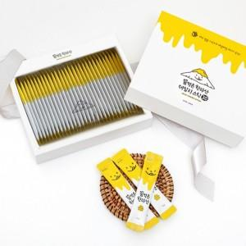

【상세/제작정보】 | 청정 제주 깊은 곶자왈에서 키운 벌꿀 스틱 100% 제주산 벌꿀 1박스당 포장수량 30개

【인쇄/포장옵션】 | / 시판박스

【공급단가】 | 수량 | 30~ | 50~ | 100~ | 300~ | 500~
*VAT별도 | 단가 | 13,000원 | 12,800원 | 12,500원 | 12,000원 | 11,500원

【상품 URL】 | http://www.easy1.co.kr/src/goods_detail.php?gdno=30711

